template
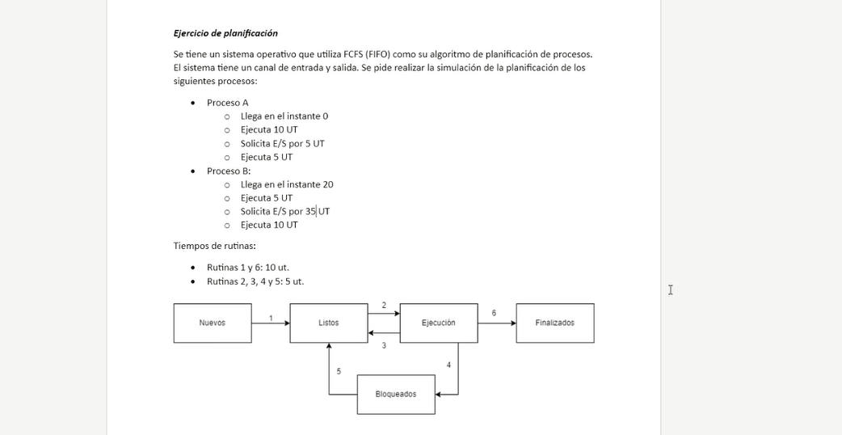
FCFS (FIFO)

Proc A(0): ejecuta 10, E/S por 5, ejecuta 5
ProcB(20): ejecuta 5, E/S por 35, ejecuta 10

I/O A
I/O B

SO

Proceso A
Proceso B

 | 0 | 5 | 10 | 15 | 20 | 25 | 30 | 35 | 40 | 45 | 50 | 55 | 60 | 65 | 70 | 75 | 80 | 85 | 90 | 95 | 100 | 105 | 110 | 115 | 120 | 125 | 130 | 135 | 140 | 145 | 150 | 155 | 160 | 165 | 170 | 175 | 180 | 185 | 190 | 195 | 200 | 205 | 210 | 215 | 220 | 225

clase2(1)
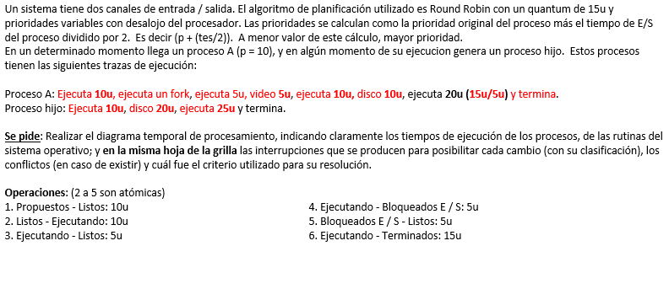
Round Robin con prioridades variables con desalojo de procesador
Quantum | 15 |  |  |  |  |  |  |  |  |  |  |  |  |  |  |  |  |  | Unico canal de E/S
Proc A(0): ejecuta 10,ejecuta un fork, ejecuta 5, video 5, ejecuta 10, disco 10, ejecuta 20 ( 15 + 5) |  |  |  |  |  |  |  |  |  |  |  |  |  |  |  |  |  |  | Prioridad inicial A 10 |  |  |  |  | Prioridad = PI + te / 2
ProcB(): ejecuta 10, disco 20, ejecuta 25 |  |  |  |  |  |  |  |  |  |  |  |  |  |  |  |  |  |  | Prioridad inical B 20

SO A | 1a | 1a | 2a | 2a |  |  |  |  |  | 4a |  |  | 5a |  |  |  | 2a | 2a |  |  |  | 4a |  |  | 5a |  | 2a | 2a |  |  |  | PCP |  | 6a | 6a | 6a
SO B |  |  |  |  |  |  | 1b | 1b |  |  | 2b | 2b |  |  |  | 4b |  |  |  |  | 5b |  | 2b | 2b |  | 3b |  |  |  |  |  |  |  |  |  |  | 2b | 2b |  |  |  |  |  | 6b | 6b | 6b
Proceso A |  |  |  |  | 5a | 10a |  |  | 15a |  |  |  |  |  |  |  |  |  | 20a | 25a |  |  |  |  |  |  |  |  | 30a | 35a | 40a |  | 45a
Proceso B |  |  |  |  |  |  |  |  |  |  |  |  |  | 5b | 10b |  |  |  |  |  |  |  |  |  |  |  |  |  |  |  |  |  |  |  |  |  |  |  | 15b | 20b | 25b | 30b | 35b
Prio A |  |  | 10 |  |  |  | 10 |  |  |  |  |  | 12.5 |  |  |  |  |  |  |  |  |  |  |  | 17.5 |  |  |  |  |  |  | 17.5
Prio B |  |  |  |  |  |  | 10 |  |  |  |  |  | 10 |  |  |  |  |  |  |  | 20 |  |  |  | 20 |  |  |  |  |  |  | 20
Video |  |  |  |  |  |  |  |  |  |  | 5a |  |  |  |  |  |  |  |  |  |  |  | 5a | 10a
Disco |  |  |  |  |  |  |  |  |  |  |  |  |  |  |  |  | 5b | 10b | 15b | 20b
0 | 5 | 10 | 15 | 20 | 25 | 30 | 35 | 40 | 45 | 50 | 55 | 60 | 65 | 70 | 75 | 80 | 85 | 90 | 95 | 100 | 105 | 110 | 115 | 120 | 125 | 130 | 135 | 140 | 145 | 150 | 155 | 160 | 165 | 170 | 175 | 180 | 185 | 190 | 195 | 200 | 205 | 210 | 215 | 220 | 225 | 230
 | sys call |  |  |  |  |  | syscall |  |  | ihe clock |  | ihe E/S |  |  |  | syscall E/S |  |  | syscall E/S |  | ihe E/S |  |  |  | ihe E/S |  |  |  |  |  |  | ihe clock |  | syscall |  |  |  |  | como b es el unico proceso no se setea el Q
 | llega a |  |  |  |  |  | a pide crear b |  |  | syscall E/S |  |  |  |  |  |  |  |  |  |  | syscall E/S
 |  |  |  |  |  |  |  |  |  | tomo syscall |  |  |  |  |  |  |  |  |  |  |  |  | Rutina |  | Tiempo
 |  |  |  |  |  |  |  |  |  |  |  |  |  |  |  |  |  |  |  |  |  |  |  | 1 | 10
 |  |  |  |  |  |  |  |  |  |  |  |  |  |  |  |  |  |  |  |  |  |  |  | 2 | 10 | atómica
 |  |  |  |  |  |  |  |  |  |  |  |  |  |  |  |  |  |  |  |  |  |  |  | 3 | 5 | atómica
 |  |  |  |  |  |  |  |  |  |  |  |  |  |  |  |  |  |  |  |  |  |  |  | 4 | 5 | atómica
 |  |  |  |  |  |  |  |  |  |  |  |  |  |  |  |  |  |  |  |  |  |  |  | 5 | 5 | atómica
 |  |  |  |  |  |  |  |  |  |  |  |  |  |  |  |  |  |  |  |  |  |  |  | 6 | 15

 |  |  |  |  |  |  |  |  |  |  |  |  |  |  |  |  |  |  |  |  |  |  |  | Listos |  | Ejecutando |  |  | Bloqueado
 |  |  |  |  |  |  |  |  |  |  |  |  |  |  |  |  |  |  |  |  |  |  |  | a

solamenet cuando haya un syscall y al mismo tiempo un ihe por quantum y porque el ejercicio se haría larguisimo
el syscall toma precedencia

cuando un proceso crea un proceso nuevo se usa un syscall
ihe por clock es mas importante que ihe
Si viene un quantum y tengo que hacer evaluacion de prioridades uso PCP (si sigue el mismo proceso)

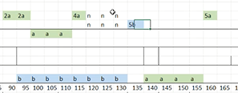
 |  |  |  |  |  |  |  | si hay una lectura cuando el otro ya esta leyendo

